1줄
`
EHS 신년 다짐
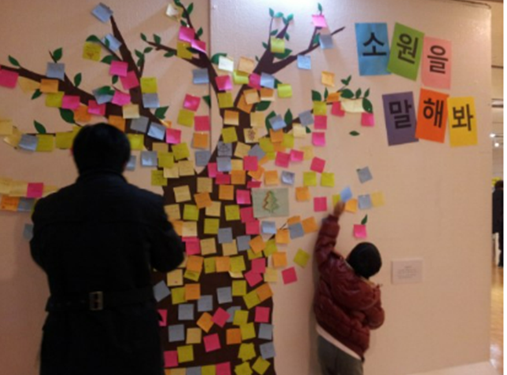

1 | 1 | 1 | 1 | 1 |  |  | 1 |  |  | 1 |  |  |  |  | 1 |  |  |  |  |  |  | 1 | 1 | 1 | 1 | 1 |  |  |  |  |  |  | 1 | 1 | 1 | 1 | 1 | 1 | 1 | 1 |  | 1 |  |  | 1 |  |  |  | 1 |  |  |  | 1 |  |  | 1
 |  |  | 1 | 1 |  |  | 1 |  |  | 1 |  |  |  |  | 1 |  |  |  |  |  |  | 1 |  |  |  | 1 |  |  |  |  |  |  |  |  |  | 1 |  |  |  |  |  | 1 |  |  | 1 |  |  |  | 1 |  |  |  | 1 |  |  | 1
 |  |  | 1 | 1 |  |  | 1 |  |  | 1 |  | 1 | 1 | 1 | 1 |  |  |  |  |  |  | 1 |  |  |  | 1 |  |  |  |  |  |  |  |  |  | 1 |  |  |  |  |  | 1 |  |  | 1 | 1 | 1 | 1 | 1 | 1 | 1 | 1 | 1 |  |  | 1
 |  |  | 1 | 1 |  |  | 1 |  |  | 1 |  |  |  |  | 1 |  |  |  |  |  |  | 1 |  |  |  | 1 |  |  |  |  |  |  |  |  | 1 |  | 1 |  |  |  |  | 1 |  |  | 1 |  |  |  |  |  |  |  | 1 |  |  | 1
1 | 1 | 1 | 1 | 1 |  |  | 1 |  |  | 1 |  | 1 | 1 | 1 | 1 |  |  |  |  |  |  | 1 | 1 | 1 | 1 | 1 |  |  |  |  |  |  |  | 1 |  |  |  | 1 |  |  |  | 1 | 1 | 1 | 1 |  |  | 1 | 1 |  |  |  | 1 | 1 | 1 | 1
1 |  |  |  | 1 |  |  | 1 |  |  | 1 |  |  |  |  | 1 |  |  |  |  |  |  |  |  |  |  |  |  |  |  |  |  |  |  | 1 |  |  |  | 1 |  |  |  | 1 |  |  | 1 |  | 1 |  |  | 1 |  |  | 1 |  |  | 1
1 |  |  |  | 1 | 1 | 1 | 1 | 1 | 1 | 1 | 1 | 1 | 1 |  | 1 |  |  |  |  |  |  |  |  |  |  |  |  |  |  |  |  |  | 1 |  |  |  |  |  | 1 |  |  | 1 |  |  | 1 |  | 1 |  |  | 1 |  |  | 1 |  |  | 1
1 |  |  |  |  |  |  | 1 |  |  |  |  |  |  |  | 1 |  |  |  | 1 | 1 | 1 | 1 | 1 | 1 | 1 | 1 | 1 | 1 | 1 |  |  |  | 1 |  |  |  |  |  | 1 |  |  | 1 |  |  | 1 |  | 1 |  |  | 1 |  |  | 1 |  |  | 1
1 |  |  |  |  |  |  | 1 |  |  | 1 |  |  |  |  |  |  |  |  |  |  |  |  |  | 1 |  |  |  |  |  |  |  |  | 1 |  |  |  |  |  | 1 |  |  | 1 |  |  | 1 |  |  | 1 | 1 |  |  |  | 1 |  |  | 1
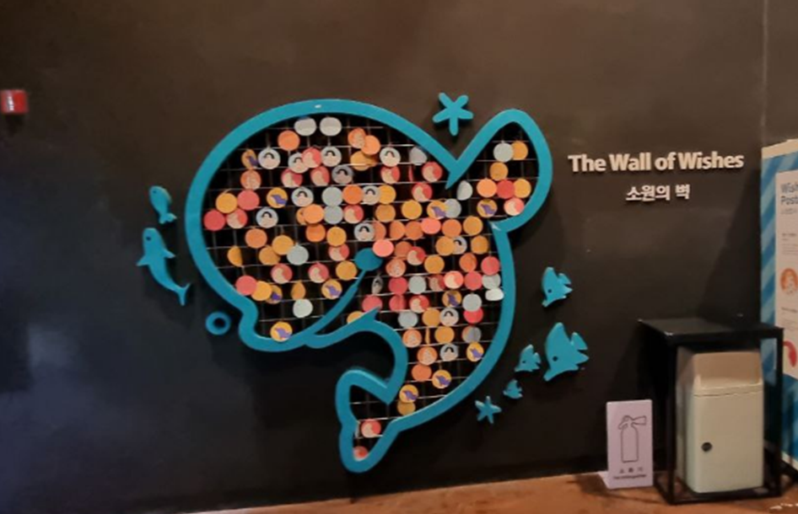
1 | 1 | 1 | 1 |  |  |  | 1 |  |  | 1 |  |  |  |  |  |  |  |  |  |  |  |  |  | 1 |  |  |  |  |  |  |  |  |  |  |  |  |  |  |  |  |  | 1 |  |  | 1 |  |  |  |  |  |  |  | 1 |  |  | 1
 |  |  |  |  |  |  | 1 |  |  | 1 | 1 | 1 | 1 | 1 | 1 |  |  |  |  |  |  |  |  | 1 |  |  |  |  |  |  |  |  |  |  |  |  |  |  |  |  |  | 1 |  |  | 1 |  |  |  |  |  |  |  | 1 |  |  | 1

 |  |  |  |  |  |  |  |  |  |  |  |  |  |  |  |  |  | 1 |  |  |  |  |  |  |  |  |  |  |  |  |  |  | 1
 |  |  |  |  |  |  |  |  |  | 1 | 1 | 1 | 1 | 1 | 1 |  |  | 1 |  |  |  |  |  |  |  | 1 | 1 |  |  |  |  |  | 1 |  |  |  |  |  | 1 |  | 1
 |  |  |  |  |  |  |  |  |  | 1 |  |  |  |  |  |  |  | 1 |  |  |  |  |  |  |  | 1 | 1 |  |  |  |  |  | 1 |  |  |  |  |  | 1 |  | 1
 |  |  |  |  |  |  |  |  |  | 1 |  |  |  |  |  |  |  | 1 | 1 |  |  |  |  |  |  | 1 | 1 |  |  |  |  |  | 1 |  |  |  |  |  | 1 |  | 1
 |  |  |  |  |  |  |  |  |  | 1 |  |  |  |  |  |  |  | 1 | 1 |  |  |  |  |  | 1 |  |  | 1 |  |  | 1 | 1 | 1 |  |  |  |  |  | 1 |  | 1
 |  |  |  |  |  |  |  |  |  | 1 | 1 | 1 | 1 | 1 | 1 |  |  | 1 |  |  |  |  |  | 1 |  |  |  |  | 1 |  |  |  | 1 |  |  |  |  |  | 1 |  | 1
 |  |  |  |  |  |  |  |  |  |  |  |  |  |  |  |  |  | 1 |  |  |  |  |  | 1 |  |  |  |  | 1 |  |  |  | 1 |  |  |  |  |  | 1 |  | 1
 |  |  |  |  |  |  |  |  |  |  |  |  |  |  |  |  |  |  |  |  |  |  |  | 1 |  |  |  |  | 1 |  |  |  | 1 |  |  |  |  |  | 1 |  | 1
 |  |  |  |  |  |  |  |  |  | 1 | 1 | 1 | 1 | 1 | 1 | 1 | 1 | 1 |  |  |  |  |  |  |  |  |  |  |  |  |  |  | 1 |  |  |  |  |  | 1 |  | 1
 |  |  |  |  |  |  |  |  |  |  |  |  |  |  |  |  |  | 1 |  |  |  |  |  |  |  |  |  |  |  |  |  |  | 1 |  |  |  |  |  | 1 |  | 1
 |  |  |  |  |  |  |  |  |  |  |  |  |  |  |  |  |  | 1
 |  |  |  |  |  |  |  |  |  | 1 | 1 | 1 | 1 | 1 | 1 | 1 | 1 | 1 |  |  |  |  |  |  |  |  |  |  | 1 | 1 | 1
 |  |  |  |  |  |  |  |  |  | 1 |  |  |  |  |  |  |  |  |  |  |  |  |  |  |  |  |  | 1 |  |  |  | 1 |  |  |  |  |  |  | 1 |  | 1
 |  |  |  |  |  |  |  |  |  | 1 |  |  |  |  |  |  |  |  |  |  |  |  |  |  |  |  |  | 1 |  |  |  | 1 |  |  |  |  |  |  | 1 |  | 1
 |  |  |  |  |  |  |  |  |  | 1 | 1 | 1 | 1 | 1 | 1 | 1 | 1 | 1 |  |  |  |  |  |  |  |  |  |  | 1 | 1 | 1 |  |  |  |  |  |  |  | 1 |  | 1

